Hoja1
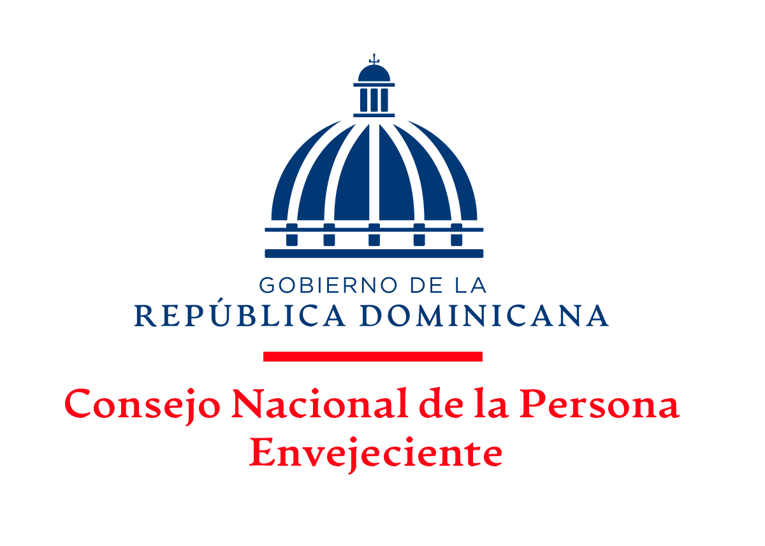

CUENTAS POR PAGAR POR PORVEEDORES
AL MES DE DICIEMBRE, 2022

ITM | FACTURA NCF | PROVEEDORES | CONCEPTO | VALOR
1 | OCP-FCR-00000515 | Unidad De Viaje Oficiales | Viaticos Fuera del Pais | 74,924.96
2 | B1500108314 | Corporación del Acueducto y Alcantarillado de Sto Dgo. (CAASD) | Servicio de Agua | 11,592.00
 |  | TOTAL |  | 86,516.96

Lic. Juana Feliz
Enc. Depto. Financiero
Elaborado por:
Lic. Ramón Alexis Severino
Dir. Adm y Finan.
Aprobado Por:

